상품제안서
여행용 목쿠션세트 | 상품코드: S38298

 |  |  |  |  |  |  | 02-713-8555 | www.synergygift.co.kr
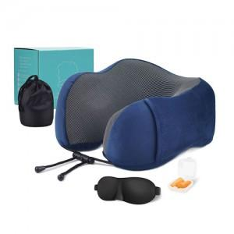

【상세/제작정보】

【인쇄/포장옵션】 | 실크 / 포장불가능

【공급단가】 | 수량 | 30~ | 100~ | 300~ | 500~ | 1,000~
*VAT별도 | 블랙 | 13,770원 | 13,260원 | 12,750원 | 12,240원 | 11,930원
 | 네이비 | 13,770원 | 13,260원 | 12,750원 | 12,240원 | 11,930원
 | 그레이 | 13,770원 | 13,260원 | 12,750원 | 12,240원 | 11,930원
 | 핑크 | 13,770원 | 13,260원 | 12,750원 | 12,240원 | 11,930원

【상품 URL】 | https://www.synergygift.co.kr:443/src/goods_detail.php?gdno=38298

